界面&功能
修炼（转生）系统 |  |  |  | 功能规则

 | 功能入口

 | 1.主界面右下角新加一个修炼按钮

 | 修炼界面【当前为示例】
3
1
2
 |  | 1.功能标题与功能说明 |  |  | 1.功能标题与功能说明
 |  | ▶ | 显示标题文字 |  | ▶ | 显示标题文字
 |  | ▶ | 帮助按钮：点击打开通用帮助界面 |  | ▶ | 帮助按钮：点击打开通用帮助界面
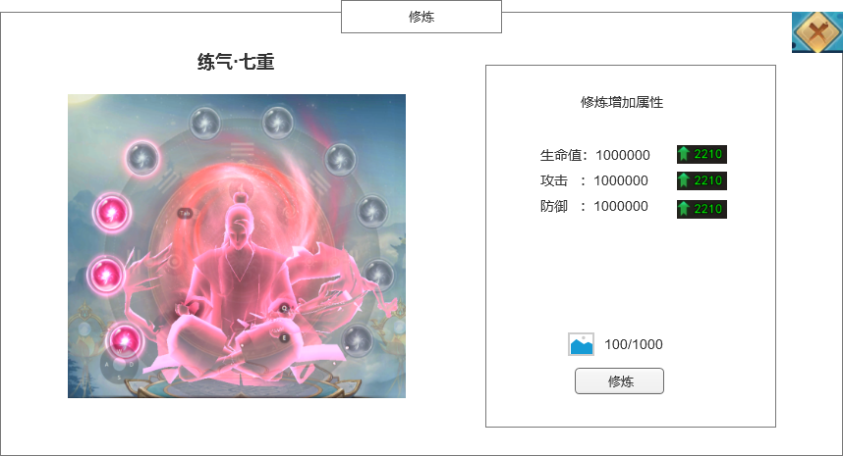
 |  | 2.关闭和帮助 |  |  | 2.关闭和帮助
 |  | ▶ | 关闭按钮：点击关闭界面 |  | ▶ | 关闭按钮：点击关闭界面
 |  | 3.当前的修炼等级 |  |  | 3.当前的修炼等级
 |  | ▶ | 显示当前修炼的等级和重数 |  | ▶ | 显示当前修炼的等级和重数

6
 |  | 4.修炼图片显示 |  |  | 4.修炼图片显示
 |  | ▶ | 需要一张修炼底图 |  | ▶ | 需要一张修炼底图
 |  |  | 底图需要契合修炼功能 |  |  | 底图需要契合修炼功能
 |  | 5.修炼等级 |  |  | 5.修炼等级
 |  | ▶ | 每个修炼等级分为十重 |  | ▶ | 每个修炼等级分为十重
 |  | ▶ | 每一重需要有2种状态，已经修炼和未修炼 |  | ▶ | 每一重需要有2种状态，已经修炼和未修炼

 |  | 6.修炼增加的属性 |  |  | 6.修炼增加的属性
 |  | ▶ | 显示修炼当前增加的属性 |  | ▶ | 显示修炼当前增加的属性
 |  | ▶ | 需要显示下级增加的属性，如果修炼满级则不显示 |  | ▶ | 需要显示下级增加的属性，如果修炼满级则不显示

4
7
 |  | 7.修炼消耗 |  |  | 7.修炼消耗
 |  | ▶ | 显示修炼激活或者消耗的材料 |  | ▶ | 显示修炼激活或者消耗的材料
 |  | ▶ | 修炼按钮 |  | ▶ | 修炼按钮
5
 |  | ▶ | 如果修炼满级时，则此区域用“已满级”文字替换 |  | ▶ | 如果修炼满级时，则此区域用“已满级”文字替换

参考界面
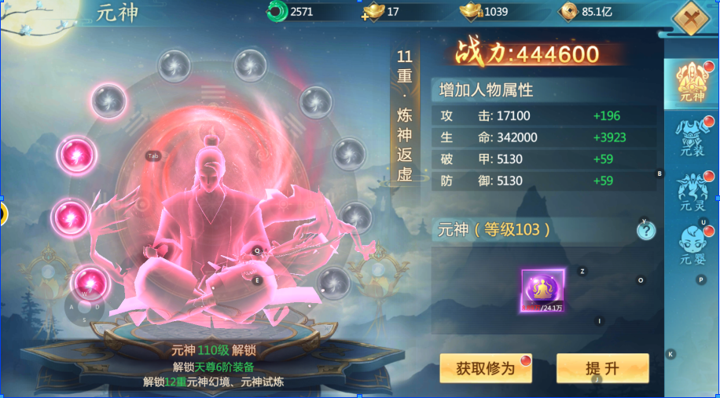
参考图

 | 参考游戏—

